1. 갑지

설 계 서

2026년 8월 설계 |  |  | 설계자 | 심사자 | 담 당 | 과 장

안산장상 공공주택지구 조성공사(AUC구간) GIS공공측량 용역

 | ○ 위 치 : | 경기도 안산시 상록구 장하로 54 일원

 | ○ 용 역 개 요 : | 공공측량 GIS DB 구축 (도로 L=1.119km, 상수도 L=0.745km, 하수도 L=2.657km)

 | ○ 총 용 역 비 : 46,630,000원

5. GIS산출근거
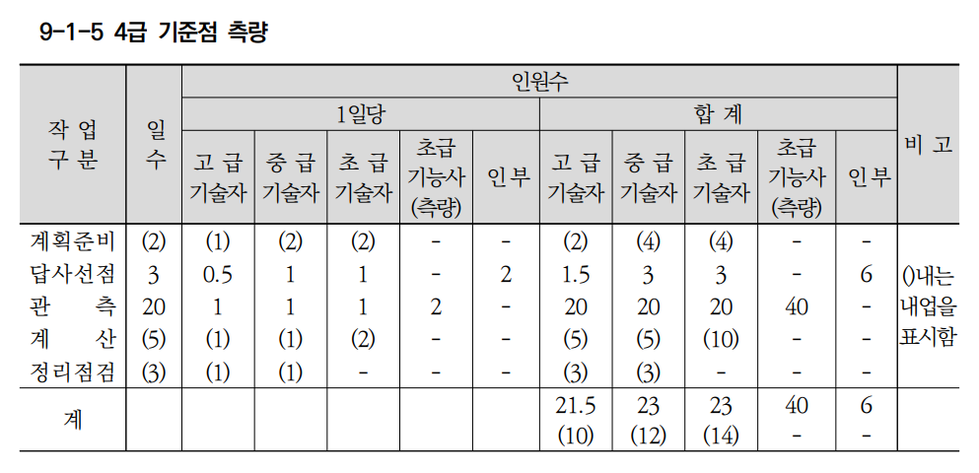
산출근거 (GIS DB 구축)
1호표. 도시기준점 설치/측량
1-1호표. 4급기준점 측량(표지핀 : 1점당)
가)인건비 :
(1)수량 : 2026년도 건설공사 표준품셈 9-1-5 4급기준점 측량 적용
(2)단가 : 2026년도 측량기술자 노임단가 [한국공간정보산업협회]
○ 품셈적용 기준점수 : |  | 150 | 점
○ 지형구분에 따른 증감계수
 | 구 분 | 밀집시가지 | 시가지 | 평 지 | 산 지 | 산악지 | 적용
 | 증감계수 | 1.30 | 1.15 | 1.00 | 1.10 | 1.20 | 1.00
 | 비율 | 0% | 0% | 100% | 0% | 0%
○ 작업량에 따른 증감계수 : |  | 0.8+30/작업량 (단, 작업량 300점 이상인 경우 0.90 적용)
 | 작업량(점수) | 30 | 50 | 80 | 150 | 200 | 300 | 적용
 | 증감계수 | 1.80 | 1.40 | 1.17 | 1.00 | 0.95 | 0.90 | 1.80
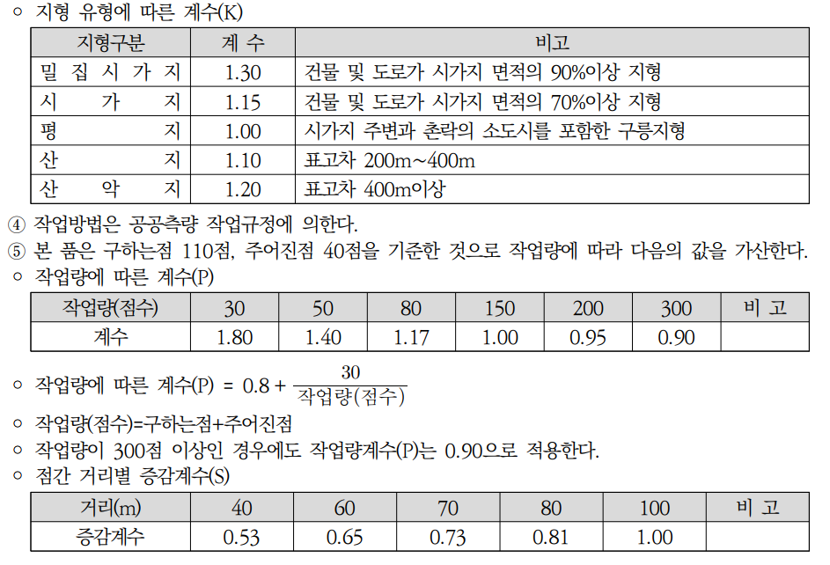
 | 증감계수(P)= | 0.8 ＋ | 30 | 적용 | 1.80
 |  |  | 3
 | 구 분 | 고급기술자 | 중급기술자 | 초급기술자 | 초급기능사 | 보통인부 | 비고
 | 계획준비 | 2.00 | 4.00 | 4.00 | - | - | 내업
 | 답사선점 | 1.50 | 3.00 | 3.00 | - | 6.00 | 외업
 | 관 측 | 20.00 | 20.00 | 20.00 | 40.00 | - | 외업
 | 계 산 | 5.00 | 5.00 | 10.00 | - | - | 내업
 | 정리점검 | 3.00 | 3.00 | - | - | - | 내업
 | 합 계 | 31.50 | 35.00 | 37.00 | 40.00 | 6.00
 | 외업인원 | 21.50 | 23.00 | 23.00 | 40.00 | 6.00
◎ 평면측량 작업일수산정
 | 구 분 | 고급기술자 | 중급기술자 | 초급기술자 | 초급기능사 (측량) | 보통 인부 | 비 고
 | 전체인원 | 31.50 | 35.00 | 37.00 | 40.00 | 6.00
 | 외업인원 | 21.50 | 23.00 | 23.00 | 40.00 | 6.00
 | 기준점측량 (전체) | 0.37 | 0.42 | 0.44 | 0.48 | 0.07 | 투입인원×1/기준점수 ×지형계수×작업량계수
 | 기준점측량 (외업) | 0.25 | 0.27 | 0.27 | 0.48 | 0.07
나)재료비 :
(1)수량 : 표지핀(동판) |  |  |  |  |  |  | 1 | 개
(2)단가 : 표지핀(동판)적용 재료비 및 기계비등 거래실례가격 조사내역[국토지리정보원 홈페이지] |  |  |  |  |  |  | 8,000 | 원/개

2호표. 지하시설물도 작성
2-1호표. 조사/측량용 도면출력 (1/1000 ; 1㎢당)
가)인건비 :
(1)수량 : [별도 품 미제정으로, 2021년 국토지리정보원에서 발주한 1/1,000 수치지도 작성 발주 용역] 적용
- 1도엽당 출력소요시간 : 20분
- 1㎢당 출력매수 : 16도엽
- 출력 종류 : | 3종 | 도로, 상수, 하수
○ 초급기능사(지도제작) : (20분/도엽 ÷ 60분/시간)× 16매(1㎢당) ÷ 8시간/일 |  |  |  |  |  |  | 0.66 | 인
(2)단가 : 2026년도 측량기술자 노임단가 [한국공간정보산업협회 정책교육팀2022-372]
나)재료비 :
(1)수량 : 사용자료 실품적용
○ HP 전용지(44.5×55.5㎝ , 폭 80㎝) : 16매 ÷ 55매/롤 ×3종 |  |  |  |  |  |  | 0.87 | 롤
○ 플로터용 잉크(도엽당 1㎖소요) : 16매 × 1㎖/도엽 ÷ 1,600㎖ ×3종 |  |  |  |  |  |  | 0.03 | ㎖
(2)단가 : 적용 재료비 및 기계비등 거래실례가격 조사내역표[국토지리정보원 홈페이지 게재]
○ HP 전용지(24"×150ft , 150ft=4,572㎝) |  |  |  |  |  |  | 24,000 | 원/롤
○ 플로터용 잉크(4색×400㎖=1,600㎖) |  |  |  |  |  |  | 143,000 | 원/set

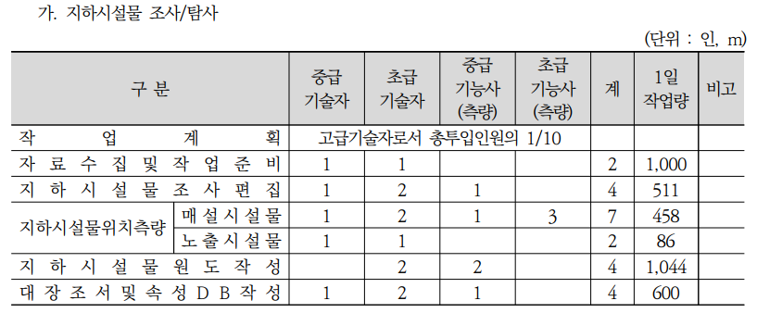
2-2호표. 도로시설물 조사/측량 (1㎞당)
가)인건비 :
(1)수량 : 2026년 건설공사 표준품셈 9-5-4. [지하시설물 조사/탐사] 적용
(2)단가 : 2026년도 측량기술자 노임단가 [한국공간정보산업협회 회원지원팀]
○ 지하시설물 조사/탐사 투입인력 |  |  |  |  |  |  |  | (단위 : 인/m)
 | 구 분 | 고급기술자 | 중급기술자 | 초급기술자 | 중급기능사 (측량) | 초급기능사 (측량) | 합 계 | 1일작업량(m)
 | 작업계획 | 고급기술자로 총 투입인원의 1/10를 적용
 | 자료수집 및 작업준비 |  | 1.00 | 1.00 |  |  | 2.00 | 1,000
 | 지하시설물 조사편집 |  | 1.00 | 2.00 | 1.00 |  | 4.00 | 511
 | 지하시설물 위치측량(매설) |  | 1.00 | 2.00 | 1.00 | 3.00 | 7.00 | 458
 | 지하시설물 위치측량(노출) |  | 1.00 | 1.00 |  |  | 2.00 | 86
 | 지하시설물 원도작성 |  |  | 2.00 | 2.00 |  | 4.00 | 1,044
 | 대장조서 및 속성DB작성 |  | 1.00 | 2.00 | 1.00 |  | 4.00 | 600
○ 지형구분에 따른 증감계수
 | 구 분 | 밀집시가지 | 시가지 | 교외지 | 농경지 | 구릉지 | 산악지 | 적용
 | 증감계수 | 1.68 | 1.00 | 0.78 | 0.65 | 0.65 | 0.65 | 0.65
 | 비 율 | 0% | 0% | 0% | 0% | 100% | 0%
○ 시설물 종류별 증감계수
 | 구 분 | 상수도 | 하수도 | 가 스 | 전력,통신 | 난방,송유관 | 기타(도로) | 적용
 | 증감계수 | 1.10 | 0.73 | 1.03 | 0.85 | 1.00 | 0.85 | 0.85
○ 시설물 탐사길이 :
- 단위시설물연장 × 지형구분증감계수 × 시설물종류증감계수 = |  |  |  |  | 553 | m
○ 공동구축에 따른 증감계수 : |  | [ 시설물종류 | 3종 | 도로, 상수, 하수
- 공동구축탐사길이 = 시설물탐사길이 × { 1 - 0.03 × (공동구축시설물갯수 -3) } = |  |  |  |  |  | 519 | m
○ 작업인수 산정 :
 | 구 분 | 고급기술자 | 중급기술자 | 초급기술자 | 중급기능사 (측량) | 초급기능사 (측량) | 비 고 |  | 작업일수
 | 작업계획 | 고급기술자로 총 투입인원의 1/10를 적용
 | 자료수집 및 작업준비 |  | 0.55 | 0.55 | - | - | 투입인원×시설물탐사길이 ÷1일작업량 |  | 0.52
 | 지하시설물 조사편집 |  | 1.08 | 2.16 | 1.08 | - | 투입인원×시설물탐사길이 ÷1일작업량 |  | 1.02
 | 지하시설물 위치측량(매설) |  | - | - | - | - | 투입인원×공동구축탐사길이 ÷1일작업량 |  | 1.13
 | 지하시설물 위치측량(노출) |  | 6.03 | 6.03 | - | - | 투입인원×공동구축탐사길이 ÷1일작업량 |  | 6.03
 | 지하시설물 원도작성 |  | - | 1.05 | 1.05 | - | 투입인원×시설물탐사길이 ÷1일작업량 |  | 0.50
 | 대장조서 및 속성DB작성 |  | 0.92 | 1.84 | 0.92 | - | 투입인원×시설물탐사길이 ÷1일작업량 |  | 0.87
 | 합계 | 2.32 | 8.58 | 11.63 | 3.05 | -
 | 외업 | 1.63 | 7.11 | 8.19 | 1.08 | -
나)재료비 | : 없음

2-3호표. 상수시설물(노출) 조사/측량 (1㎞당)
가)인건비 :
(1)수량 : 2026년 건설공사 표준품셈 9-5-4. [지하시설물 조사/탐사] 적용
(2)단가 : 2026년도 측량기술자 노임단가 [한국공간정보산업협회 회원지원팀]
○ 지하시설물 조사/탐사 투입인력 |  |  |  |  |  |  |  | (단위 : 인/m)
 | 구 분 | 고급기술자 | 중급기술자 | 초급기술자 | 중급기능사 (측량) | 초급기능사 (측량) | 합 계 | 1일작업량(m)
 | 작업계획 | 고급기술자로 총 투입인원의 1/10를 적용
 | 자료수집 및 작업준비 |  | 1.00 | 1.00 |  |  | 2.00 | 1,000
 | 지하시설물 조사편집 |  | 1.00 | 2.00 | 1.00 |  | 4.00 | 511
 | 지하시설물 위치측량(매설) |  | 1.00 | 2.00 | 1.00 | 3.00 | 7.00 | 458
 | 지하시설물 위치측량(노출) |  | 1.00 | 1.00 |  |  | 2.00 | 86
 | 지하시설물 원도작성 |  |  | 2.00 | 2.00 |  | 4.00 | 1,044
 | 대장조서 및 속성DB작성 |  | 1.00 | 2.00 | 1.00 |  | 4.00 | 600
○ 지형구분에 따른 증감계수
 | 구 분 | 밀집시가지 | 시가지 | 교외지 | 농경지 | 구릉지 | 산악지 | 적용
 | 증감계수 | 1.68 | 1.00 | 0.78 | 0.65 | 0.65 | 0.65 | 0.65
 | 비 율 | 0% | 0% | 0% | 0% | 100% | 0%
○ 시설물 종류별 증감계수
 | 구 분 | 상수도 | 하수도 | 가 스 | 전력,통신 | 난방,송유관 | 기타(도로) | 적용
 | 증감계수 | 1.10 | 0.73 | 1.03 | 0.85 | 1.00 | 0.85 | 1.10
○ 시설물 탐사길이 :
- 단위시설물연장 × 지형구분증감계수 × 시설물종류증감계수 = |  |  |  |  | 715 | m
○ 공동구축에 따른 증감계수 : |  | [ 시설물종류 | 3종 | 도로, 상수, 하수
- 공동구축탐사길이 = 시설물탐사길이 × { 1 - 0.03 × (공동구축시설물갯수 -3) } = |  |  |  |  |  | 672 | m
○ 작업인수 산정 :
 | 구 분 | 고급기술자 | 중급기술자 | 초급기술자 | 중급기능사 (측량) | 초급기능사 (측량) | 비 고 |  | 작업일수
 | 작업계획 | 고급기술자로 총 투입인원의 1/10를 적용
 | 자료수집 및 작업준비 |  | 0.71 | 0.71 | - | - | 투입인원×시설물탐사길이 ÷1일작업량 |  | 0.67
 | 지하시설물 조사편집 |  | 1.39 | 2.79 | 1.39 | - | 투입인원×시설물탐사길이 ÷1일작업량 |  | 1.32
 | 지하시설물 위치측량(매설) |  | - | - | - | - | 투입인원×공동구축탐사길이 ÷1일작업량 |  | 1.47
 | 지하시설물 위치측량(노출) |  | 7.81 | 7.81 | - | - | 투입인원×공동구축탐사길이 ÷1일작업량 |  | 7.81
 | 지하시설물 원도작성 |  | - | 1.36 | 1.36 | - | 투입인원×시설물탐사길이 ÷1일작업량 |  | 0.64
 | 대장조서 및 속성DB작성 |  | 1.19 | 2.38 | 1.19 | - | 투입인원×시설물탐사길이 ÷1일작업량 |  | 1.12
 | 합계 | 3.00 | 11.10 | 15.05 | 3.94 | -
 | 외업 | 2.11 | 9.20 | 10.60 | 1.39 | -
나)재료비 | : 없음

2-4호표. 상수시설물(매설) 조사/측량 (1㎞당)
가)인건비 :
(1)수량 : 2026년 건설공사 표준품셈 9-5-4. [지하시설물 조사/탐사] 적용
(2)단가 : 2026년도 측량기술자 노임단가 [한국공간정보산업협회 회원지원팀]
○ 지하시설물 조사/탐사 투입인력 |  |  |  |  |  |  |  | (단위 : 인/m)
 | 구 분 | 고급기술자 | 중급기술자 | 초급기술자 | 중급기능사 (측량) | 초급기능사 (측량) | 합 계 | 1일작업량(m)
 | 작업계획 | 고급기술자로 총 투입인원의 1/10를 적용
 | 자료수집 및 작업준비 |  | 1.00 | 1.00 |  |  | 2.00 | 1,000
 | 지하시설물 조사편집 |  | 1.00 | 2.00 | 1.00 |  | 4.00 | 511
 | 지하시설물 위치측량(매설) |  | 1.00 | 2.00 | 1.00 | 3.00 | 7.00 | 458
 | 지하시설물 위치측량(노출) |  | 1.00 | 1.00 |  |  | 2.00 | 86
 | 지하시설물 원도작성 |  |  | 2.00 | 2.00 |  | 4.00 | 1,044
 | 대장조서 및 속성DB작성 |  | 1.00 | 2.00 | 1.00 |  | 4.00 | 600
○ 지형구분에 따른 증감계수
 | 구 분 | 밀집시가지 | 시가지 | 교외지 | 농경지 | 구릉지 | 산악지 | 적용
 | 증감계수 | 1.68 | 1.00 | 0.78 | 0.65 | 0.65 | 0.65 | 0.78
 | 비 율 | 0% | 0% | 100% | 0% | 0% | 0%
○ 시설물 종류별 증감계수
 | 구 분 | 상수도 | 하수도 | 가 스 | 전력,통신 | 난방,송유관 | 기타(도로) | 적용
 | 증감계수 | 1.10 | 0.73 | 1.03 | 0.85 | 1.00 | 0.85 | 1.10
○ 시설물 탐사길이 :
- 단위시설물연장 × 지형구분증감계수 × 시설물종류증감계수 = |  |  |  |  | 858 | m
○ 공동구축에 따른 증감계수 : |  | [ 시설물종류 | 3종 | 도로, 상수, 하수
- 공동구축탐사길이 = 시설물탐사길이 × { 1 - 0.03 × (공동구축시설물갯수 -3) } = |  |  |  |  |  | 806 | m
○ 작업인수 산정 :
 | 구 분 | 고급기술자 | 중급기술자 | 초급기술자 | 중급기능사 (측량) | 초급기능사 (측량) | 비 고 |  | 작업일수
 | 작업계획 | 고급기술자로 총 투입인원의 1/10를 적용
 | 자료수집 및 작업준비 |  | 0.85 | 0.85 | - | - | 투입인원×시설물탐사길이 ÷1일작업량 |  | 0.81
 | 지하시설물 조사편집 |  | 1.67 | 3.35 | 1.67 | - | 투입인원×시설물탐사길이 ÷1일작업량 |  | 1.58
 | 지하시설물 위치측량(매설) |  | 1.75 | 3.51 | 1.75 | 5.27 |  |  | 1.76
 | 지하시설물 위치측량(노출) |  | - | - | - | - | 투입인원×공동구축탐사길이 ÷1일작업량 |  | 9.37
 | 지하시설물 원도작성 |  | - | 1.64 | 1.64 | - | 투입인원×시설물탐사길이 ÷1일작업량 |  | 0.77
 | 대장조서 및 속성DB작성 |  | 1.43 | 2.86 | 1.43 | - | 투입인원×시설물탐사길이 ÷1일작업량 |  | 1.34
 | 합계 | 2.96 | 5.70 | 12.21 | 6.49 | 5.27
 | 외업 | 1.89 | 3.42 | 6.86 | 3.42 | 5.27

나)재료비 | : 없음

2-5호표. 하수시설물 조사/측량 (1㎞당)
가)인건비 :
(1)수량 : 2026년 건설공사 표준품셈 9-5-4. [지하시설물 조사/탐사] 적용
(2)단가 : 2026년도 측량기술자 노임단가 [한국공간정보산업협회 회원지원팀]
○ 지하시설물 조사/탐사 투입인력 |  |  |  |  |  |  |  | (단위 : 인/m)
 | 구 분 | 고급기술자 | 중급기술자 | 초급기술자 | 중급기능사 (측량) | 초급기능사 (측량) | 합 계 | 1일작업량(m)
 | 작업계획 | 고급기술자로 총 투입인원의 1/10를 적용
 | 자료수집 및 작업준비 |  | 1.00 | 1.00 |  |  | 2.00 | 1,000
 | 지하시설물 조사편집 |  | 1.00 | 2.00 | 1.00 |  | 4.00 | 511
 | 지하시설물 위치측량(매설) |  | 1.00 | 2.00 | 1.00 | 3.00 | 7.00 | 458
 | 지하시설물 위치측량(노출) |  | 1.00 | 1.00 |  |  | 2.00 | 86
 | 지하시설물 원도작성 |  |  | 2.00 | 2.00 |  | 4.00 | 1,044
 | 대장조서 및 속성DB작성 |  | 1.00 | 2.00 | 1.00 |  | 4.00 | 600

○ 지형구분에 따른 증감계수
 | 구 분 | 밀집시가지 | 시가지 | 교외지 | 농경지 | 구릉지 | 산악지 | 적용
 | 증감계수 | 1.68 | 1.00 | 0.78 | 0.65 | 0.65 | 0.65 | 0.65
 | 비 율 | 0% | 0% | 0% | 0% | 100% | 0%

○ 시설물 종류별 증감계수
 | 구 분 | 상수도 | 하수도 | 가 스 | 전력,통신 | 난방,송유관 | 기타(도로) | 적용
 | 증감계수 | 1.10 | 0.73 | 1.03 | 0.85 | 1.00 | 0.85 | 0.73

○ 시설물 탐사길이 :
- 단위시설물연장 × 지형구분증감계수 × 시설물종류증감계수 = |  |  |  |  | 474.50 | m
○ 공동구축에 따른 증감계수 : |  | [ 시설물종류 | 3.00 | 도로, 상수, 하수
- 공동구축탐사길이 = 시설물탐사길이 × { 1 - 0.03 × (공동구축시설물갯수 -1) } = |  |  |  |  |  | 446.00 | m
○ 작업인수 산정 :
 | 구 분 | 고급기술자 | 중급기술자 | 초급기술자 | 중급기능사 (측량) | 초급기능사 (측량) | 비 고 |  | 작업일수
 | 작업계획 | 고급기술자로 총 투입인원의 1/10를 적용
 | 자료수집 및 작업준비 |  | 0.47 | 0.47 | - | - | 투입인원×시설물탐사길이 ÷1일작업량 |  | 0.45
 | 지하시설물 조사편집 |  | 0.92 | 1.85 | 0.92 | - | 투입인원×시설물탐사길이 ÷1일작업량 |  | 0.87
 | 지하시설물 위치측량(매설) |  | - | - | - | - |  |  | 0.97
 | 지하시설물 위치측량(노출) |  | 5.19 | 5.19 | - | - | 투입인원×공동구축탐사길이 ÷1일작업량 |  | 5.19
 | 지하시설물 원도작성 |  | - | 0.90 | 0.90 | - | 투입인원×시설물탐사길이 ÷1일작업량 |  | 0.43
 | 대장조서 및 속성DB작성 |  | 0.79 | 1.58 | 0.79 | - | 투입인원×시설물탐사길이 ÷1일작업량 |  | 0.74
 | 합계 | 1.99 | 7.37 | 9.99 | 2.61 | -
 | 외업 | 1.40 | 6.11 | 7.04 | 0.92 | -

나)재료비 | : 없음
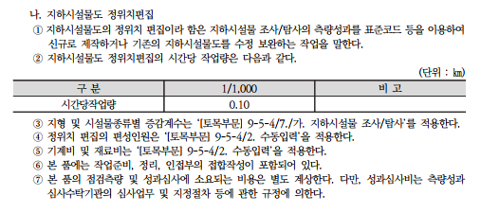
2-6호표. 정위치 편집 (1/1,000 : 1㎞당)
가)인건비 :
(1)수량 : 2026년 건설공사 표준품셈 9-5-4. [지하시설물도 정위치 편집] 적용
(2)단가 : 2026년도 측량기술자 노임단가 [한국공간정보산업협회 회원지원팀]
○ 축척별 시간당 작업량
 | 구분 | 1/1,000 | 비고
 | 시간당작업량 | 0.10
○ 지형구분에 따른 증감계수 : |  | 2026년 건설공사 표준품셈 9-5-4 [지하시설물 조사/탐사] 적용
 | 구 분 | 밀집시가지 | 시가지 | 교외지 | 농경지 | 구릉지 | 산악지
 | 증감계수 | 1.68 | 1.00 | 0.78 | 0.65 | 0.65 | 0.65
 | 비 율 | 0% | 0% | 0% | 0% | 100% | 0%
○ 시설물 종류별 증감계수 : |  | 2026년 건설공사 표준품셈 9-5-4 [지하시설물 조사/탐사] 적용
 | 구 분 | 상수도 | 하수도 | 가 스 | 전력,통신 | 난방,송유관 | 기 타(도로) | 적용
 | 증감계수 | 1.10 | 0.73 | 1.03 | 0.85 | 1.00 | 0.85 | 0.85
○ 작업일수산출
 | 구 분 |  | 계 | 도로 | 상수(노출) | 상수(매설) | 하수 | 비고
 | 시설물별 연장(m) |  | 4,121 | 1,118 | 744 | 51 | 2,208
 | 시설물별 비율(%) |  | 100.00% | 27.13% | 18.05% | 1.20% | 53.58%
○ 시설물 종류별 증감계수 : |  | 2026년 건설공사 표준품셈 9-5-4 [지하시설물 조사/탐사] 적용
 | 가. 편집길이(연장) : 단위시설물 연장(1km) × 시설물별 비율 × 지형구분에 따른 증감계수 × 시설물 종류별 증감계수
 | ① 도로 = 1 × 0.2712 × 0.65 × 0.85 = |  |  | 0.15km
 | ② 상수(노출) = 1 × 0.1805 × 0.65 × 1.1 = |  |  | 0.13km
 | ③ 상수(매설) = 1 × 0.012 × 0.78 × 1.1 = |  |  | 0.01km
 | ④ 하수 = 1 × 0.5357 × 0.65 × 0.73 = |  |  | 0.25km
 |  |  | 총 편집길이(연장) : | 0.54km
○ 전체 작업일수산출 : 편집길이(연장) ÷ ( 시간당 작업량 × 8시간 )
= 0.54 ÷ ( 0.1 × 8 ) = |  | 0.68일
○ 작업반 편성표
 | 구 분 |  | 고급기술자 |  | 정보처리기사 |  | 중급기능사(지도제작)
 | 작업관리 |  | 0.07 |  | 0.07
 | 편집 |  |  |  |  |  | 0.54
 | 작업비율 |  | 10% |  | 10% |  | 80%

2-7호표. 구조화 편집 (1/1,000 : 1㎞당)
가)인건비 :
(1)수량 : 2026년 건설공사 표준품셈 9-5-4. [지하시설물도 정위치 편집] 적용
(2)단가 : 2026년도 측량기술자 노임단가 [한국공간정보산업협회 회원지원팀]
○ 축척별 시간당 작업량
 | 구분 | 1/1,000 | 비고
 | 시간당작업량 | 0.14
○ 지형구분에 따른 증감계수 : |  | 2026년 건설공사 표준품셈 9-5-4 [지하시설물 조사/탐사] 적용
 | 구 분 | 밀집시가지 | 시가지 | 교외지 | 농경지 | 구릉지 | 산악지 | 비고
 | 증감계수 | 1.68 | 1.00 | 0.78 | 0.65 | 0.65 | 0.65
 | 비 율 | 0% | 0% | 0% | 0% | 0% | 0%
○ 시설물 종류별 증감계수 : |  | 2026년 건설공사 표준품셈 9-5-4 [지하시설물 조사/탐사] 적용
 | 구 분 | 상수도 | 하수도 | 가 스 | 전력,통신 | 난방,송유관 | 기 타(도로) | 비고
 | 증감계수 | 1.10 | 0.73 | 1.03 | 0.85 | 1.00 | 0.85
○ 작업일수산출
 | 구 분 |  | 계 | 도로 | 상수(노출) | 상수(매설) | 하수 | 비고
 | 시설물별 연장(m) |  | 4,121 | 1,118 | 744 | 51 | 2,208
 | 시설물별 비율(%) |  | 100.00% | 27.13% | 18.05% | 1.20% | 53.58%
○ 시설물 종류별 증감계수 : |  | 2026년 건설공사 표준품셈 9-5-4 [지하시설물 조사/탐사] 적용
 | ① 도로 = 1 × 0.2712 × 0.65 × 0.85 = |  |  | 0.15km
 | ② 상수(노출) = 1 × 0.1805 × 0.65 × 1.1 = |  |  | 0.13km
 | ③ 상수(매설) = 1 × 0.012 × 0.78 × 1.1 = |  |  | 0.01km
 | ④ 하수 = 1 × 0.5357 × 0.65 × 0.73 = |  |  | 0.25km
 |  |  | 총 편집길이(연장) : | 0.54km
○ 전체 작업일수산출 : 편집길이(연장) ÷ ( 시간당 작업량 × 8시간 )
= 0.54 ÷ ( 0.14 × 8 ) = |  | 0.49일
○ 작업반 편성표
 | 구 분 |  | 고급기술자 |  | 정보처리기사 |  | 중급기능사(지도제작)
 | 작업관리 |  | 0.05 |  | 0.29
 | 편집 |  |  |  |  |  | 0.15
 | 작업비율 |  | 10% |  | 60% |  | 30%

3호표. 준공도면을 이용한 수치지형도 제작
제3-1호표 지리조사
가)인건비 :
(1)수량 : 2026년 건설공사 표준품셈 9-5-6. [지도제작] 적용
(2)단가 : 2026년도 측량기술자 노임단가 [한국공간정보산업협회 회원지원팀]
○ 축척별 시간당 작업량
 | 구 분 | 중급기술자 |  | 초급기술자 |  | 중급기능사 (지도제작) |  | 비 고
 | 신규제작 | 4 |  | 3 |  | 3
 | 수정제작 | 3 |  | 2 |  | 2
○ 축척계수
 | 축 척 | 1 : 1,000 |  | 1 : 2,500 |  | 1 : 5,000 |  | 비고
 | 계 수 | 0.6 |  | 0.75 |  | 1
○ 지형구분에 따른 증감계수 :
 | 구 분 |  | 시가지 | 교외지 | 농경지 | 구릉지 | 산악지 | 비고
 | 1 : 1,000 축척 |  | 1.84 | 1.40 | 1.00 | 0.67 | 0.34
 | 1 : 5,000 이하의 축척 |  | 1.70 | 1.40 | 1.00 | 0.90 | 0.85
○ 작업반 편성표
 | 구 분 | 중급기술자 |  | 초급기술자 |  | 중급기능사 (지도제작) |  | 비 고
 | 신규제작 | 2.4 |  | 1.8 |  | 1.8
 | 수정제작 | 0 |  | 0 |  | 0

3-2호표 정위치 편집 (1/1,000 : 1㎞당)
가)인건비 :
(1)수량 : 2026년 건설공사 표준품셈 9-5-4. [수치지도 작성] 적용
(2)단가 : 2026년도 측량기술자 노임단가 [한국공간정보산업협회 회원지원팀]

 | 구분 | 특급기술자 | 고급기술자 | 초급기술자 | 정보처리기사 | 중급기능사 (지도제작) | 계 | 비고
 | 참여비율 | 3% | 15% | 27% | 5% | 50% | 100%
○ 축척별 시간당 작업량
 | 축 척 | 1 : 500 | 1 : 1,000 | 1 : 2,500 | 1 : 5,000 | 1 : 25,000 | 적용계수 | 비고
 | 시간당 작업량 | 0.0048 | 0.0065 | 0.0365 | 0.076 | 0.755 | 0.0065
○ 지형구분에 따른 증감계수 :
 | 구 분 |  | 시가지 | 교외지 | 농경지 | 구릉지 | 산악지 | 적용계수
 | 기존도면입력 |  | 0.50 | 0.61 | 0.78 | 0.92 | 1.00 | 0.92
 | 수치도화 |  | 0.5 | 0.7 | 1.0 | 1.08 | 1.1
○ 작업종류에 따른 계수
 | 작업종류 | 전체 도엽 편집 |  | 부분 수정 편집 |  | 적용계수 |  | 비 고
 | 계 수 | 1 |  | 0.8 |  | 1 |  | 1.00
○ 작업반 편성표
 | 구 분 | 특급기술자 | 고급기술자 | 초급기술자 | 정보처리기사 | 중급기능사 (지도제작) | 계 | 비 고
 | 신규제작 | 0.53 | 2.65 | 4.78 | 0.88 | 8.85 | 17.69

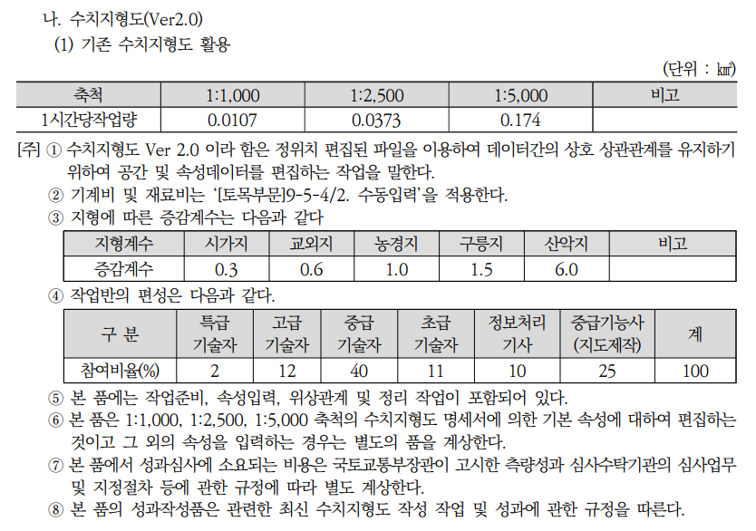
3-3호표 구조화 편집 (1/1,000 : 1㎞당)
가)인건비 :
(1)수량 : 2026년 건설공사 표준품셈 9-5-4. [수치지도 작성] 적용
(2)단가 : 2026년도 측량기술자 노임단가 [한국공간정보산업협회 회원지원팀]

 | 구분 | 특급기술자 | 고급기술자 | 중급기술자 | 초급기술자 | 정보처리기사 | 중급기능사 (지도제작) | 계
 | 참여비율 | 2% | 12% | 40% | 11% | 10% | 25% | 100%
○ 축척별 시간당 작업량
 | 축 척 | 1 : 1,000 |  | 1 : 2,500 |  | 1 : 5,000 |  | 적용계수
 | 시간당 작업량 | 0.0107 |  | 0.0373 |  | 0.174 |  | 0.0107
○ 지형구분에 따른 증감계수 :
 | 구 분 |  | 시가지 | 교외지 | 농경지 | 구릉지 | 산악지 | 적용계수
 | 증감계수 |  | 0.30 | 0.60 | 1.00 | 1.50 | 6.00 | 1.50
○ 작업반 편성표
 | 구 분 | 특급기술자 | 고급기술자 | 중급기술자 | 초급기술자 | 정보처리기사 | 중급기능사 (지도제작) | 계
 | 작업 및 품질관리 | 0.35 | 2.10 |  |  |  |  | 17.52
 | 편집 |  |  | 7.01 | 1.93 | 1.75 | 4.38

3-4호표 도면제작편집 (1/1,000 : 1㎞당)
가)인건비 :
(1)수량 : 2026년 건설공사 표준품셈 9-5-4. [수치지도 작성] 적용
(2)단가 : 2026년도 측량기술자 노임단가 [한국공간정보산업협회 회원지원팀]

○ 축척별 시간당 작업량
 | 축 척 | 1 : 500 | 1 : 1,000 | 1 : 5,000 | 1 : 25,000 | 적용계수 | 비고
 | 시간당 작업량 | 0.0107 | 0.0191 | 0.0998 | 0.886 | 0.0191
○ 지형구분에 따른 증감계수 :
 | 구 분 |  | 시가지 | 교외지 | 농경지 | 구릉지 | 산악지 | 적용계수
 | 증감계수 |  | 0.71 | 0.78 | 1.00 | 1.06 | 1.16 | 1.06
○ 작업일수 산출 :
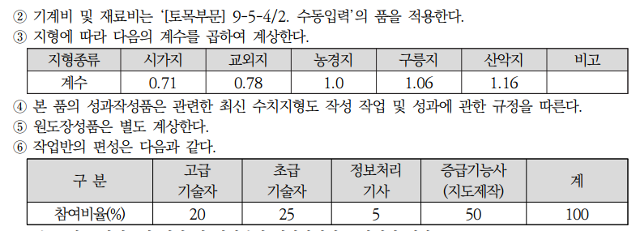
 | 전체 작업일수 산출 : 단위 면적(1㎢) ÷ ( 시간당 작업량 × 8시간 ) × 지형에 따른 증감계수
 | = 1 ÷ ( 0.0191 × 8 ) × 1.06 = |  | 6.937일

○ 작업반 편성표
 | 구 분 | 고급기술자 | 초급기술자 | 정보처리기사 | 중급기능사 (지도제작) | 계 | 비고
 | 작업 및 품질관리 | 1.39 | - | - | - | 1.39
 | 편집 |  | 1.73 | 0.35 | 3.47 | 5.55
 | 작업비율 | 20% | 25% | 5% | 50% | 100%

4호표. 최종 도면출력 (1/1000 ; 1㎢당)
가)인건비 :
(1)수량 : [별도 품 미제정으로, 2021년 국토지리정보원에서 발주한 1/1,000 수치지도 작성 발주 용역] 적용
- 1도엽당 출력소요시간 : 20분
- 1㎢당 출력매수 : 16도엽
- 출력 종류 : | 3종 | -
○ 초급기능사(지도제작) : (20분/도엽 ÷ 60분/시간)× 16매(1㎢당) ÷ 8시간/일 |  |  |  |  |  |  | 0.66 | 인
(2)단가 : 2026년도 측량기술자 노임단가 [한국공간정보산업협회 정책교육팀2022-372]
나)재료비 :
(1)수량 : 사용자료 실품적용
○ HP 전용지(4도엽 x 4매): 16매 ÷ 55매/롤 ×3종 |  |  |  |  |  |  | 0.29 | 롤
○ 플로터용 잉크(도엽당 1㎖소요) : 16(4도엽 x 4매) × 1㎖/도엽 ÷ 1,600㎖ |  |  |  |  |  |  | 0.01 | set
(2)단가 : 적용 재료비 및 기계비등 거래실례가격 조사내역표[국토지리정보원 홈페이지 게재]
○ HP 전용지(24"×150ft , 150ft=4,572㎝) |  |  |  |  |  |  | 24,000 | 원/롤
○ 플로터용 잉크(4색×400㎖=1,600㎖) |  |  |  |  |  |  | 143,000 | 원/set

8. GIS기초자료
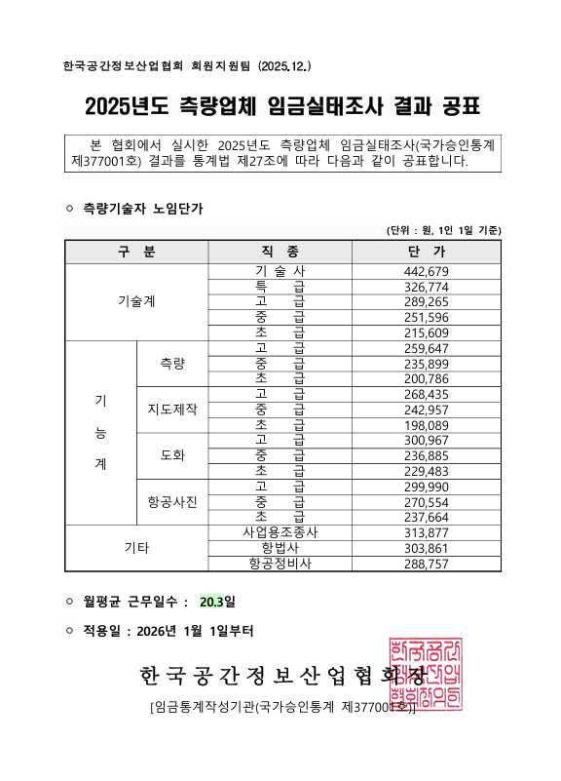
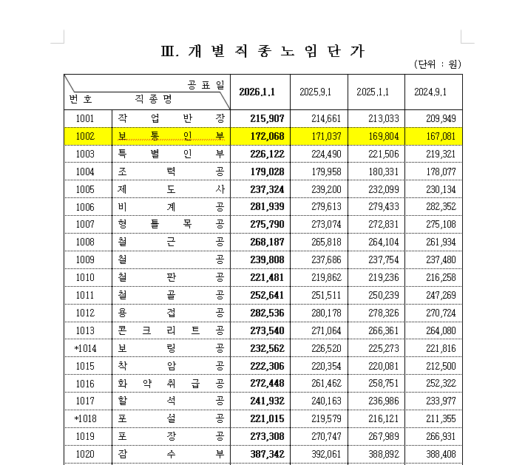
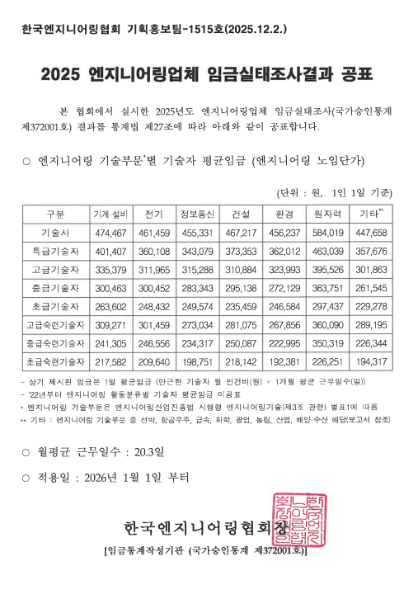
설계 기초 자료 (GIS DB 구축)
1. 2026년도 측량기술자 노임단가 [한국공간정보산업협회]
구분 |  |  | 단가(원) | 비고
기술계 | 특 급 기 술 자 |  | 326,774
 | 고 급 기 술 자 |  | 289,265
 | 중 급 기 술 자 |  | 251,596
 | 초 급 기 술 자 |  | 215,609
기능계 | 측량 | 고급기능사 | 259,647
 |  | 중급기능사 | 235,899
 |  | 초급기능사 | 200,786
 | 지도제작 | 고급기능사 | 268,435
 |  | 중급기능사 | 242,957
 |  | 초급기능사 | 198,089
측 부 |  |  | 172,068 | 보통인부 적용
정보처리기사1급 |  |  | 249,574 | 정보처리기사에 적용
※ 보통인부 2026년 상반기 적용 건설업 임금실태 조사 보고서, 국가통계 승인번호 제365004호
※ 초급기술자(SW) : 2026년 적용 SW기술자 임금실태조사 (통계승인 제375001호)
2. 국토지리정보원 2026년 적용 재료비 및 기계비등 거래실례가격 조사내역표
2-1. 재료비
구분 |  |  | 단가(원) | 비고
삼각점 표주 | 2등용 (140mm*140mm*670mm) | 개 | 70,000
삼각점 반석 | 2등용 (270mm*270mm*80mm) | 개 | 20,000
보조수준점 | 동 판(R80mm) | 개 | 8,000 | ※ 표지핀 적용
잉크젯플로터용 잉크 | Black HP-4250,400ml | 개 | 71,500 | 2019년 단가 적용 | 범용적으로 쓰이는 품명으로 20년부터 조사에서 제외
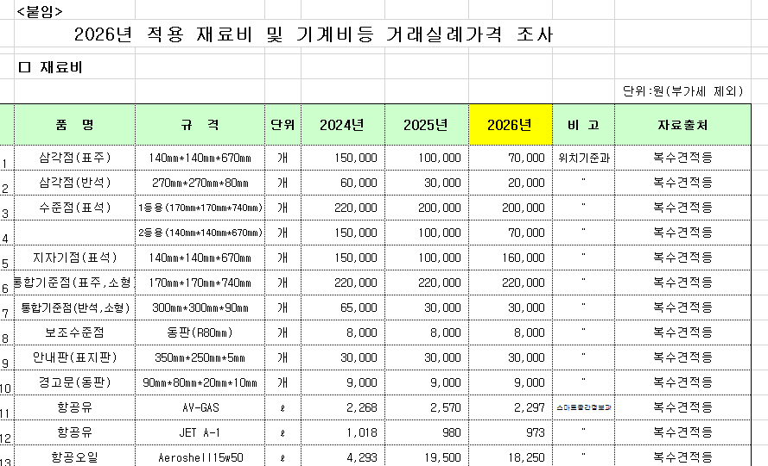
 | Color HP-4250,400ml | 개 | 71,500 | 2019년 단가 적용 | 범용적으로 쓰이는 품명으로 20년부터 조사에서 제외
HP전용지 | 24"*150ft | 롤 | 24,000 | 2018년 단가 적용 | 범용적으로 쓰이는 품명으로 19년부터 조사에서 제외
※ 국토지리정보원 기획정책과 홈페이지 게시

2-2. 기계비
품 명 | 품 명 | 규 격 | 단가(원) | 비고
측량장비 | GPS | 2주파 5mm±1ppm·D정밀도 | 46,750,000 | 2020년 단가 적용 | 범용적으로 쓰이는 품명으로 21년부터 조사에서 제외
측량장비 | 레벨 | 디지털 레벨 | 11,390,000 | 2020년 단가 적용 | 범용적으로 쓰이는 품명으로 21년부터 조사에서 제외
전산장비 | 입·출력S/W | 지도제작용 | 5,100,000 | 2022년 단가 적용 | 범용적으로 쓰이는 품명으로 23년부터 조사에서 제외
전산장비 | 벡타편집S/W | 지도제작용 | 5,100,000 | 2022년 단가 적용 | 범용적으로 쓰이는 품명으로 23년부터 조사에서 제외
전산장비 | 자동입력장치 | Scanner | 4,800,000 | 2022년 단가 적용 | 범용적으로 쓰이는 품명으로 23년부터 조사에서 제외
츨력장비 | 출력장치 | Plotter | 4,100,000 | 2022년 단가 적용 | 범용적으로 쓰이는 품명으로 23년부터 조사에서 제외
입력장비 | Photo Scanner | 항공사진전용 | 12,000,000
전산장비 | 컴퓨터 | 3.0GHz, 2GB(RAM), 320GB | 445,454 | 2019년 단가 적용 | 범용적으로 쓰이는 품명으로 20년부터 조사에서 제외
전산장비 | 모니터 | 23인치 | 154,545 | 2019년 단가 적용 | 범용적으로 쓰이는 품명으로 20년부터 조사에서 제외

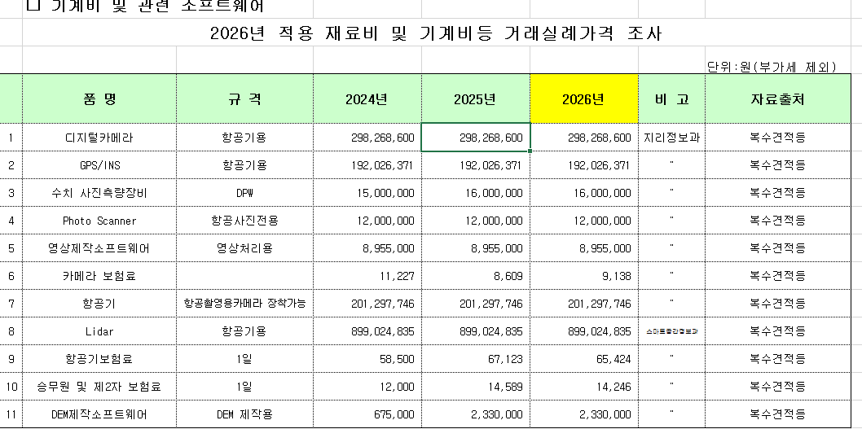
3. 여비 규정
■ "측량대가의 기준"에 의해 산정 (국토지리정보원고시 제2020-1695호, 2020. 4. 23)
제9조(직접경비) ②항 : 여비는 측량작업현장에서 측량외업 종사자(인부를 제외)에게 지급하는 식비 및 숙박비로서 별표 1과 같다.

■ [별표 1] 여비지급기준(제9조제2항 관련)
구 분 | 숙박비(1박당) |  | 식비(1일당)
측량기술자(기능사) 정보처리(산업)기사 | 공무원 여비규정 【별표2】 국내여비 지급표 제2호 기준 |  | 공무원 여비규정 【별표2】 국내여비 지급표 제2호 기준
[별표 2] 국내 여비지급표 제2호 기준 |  |  |  | (단위 : 원)
기 준 범 위 | 숙박비(1박당) | 일비(1일당) | 식비(1일당) | 계
기술자 (특급,고급,중급,초급) | 70,000 | 25,000 | 25,000 | 120,000
기능사 (고급,중급,초급) | 70,000 | 25,000 | 25,000 | 120,000
정보처리(산업)기사 | 70,000 | 25,000 | 25,000 | 120,000

